SHEET 1 (14)
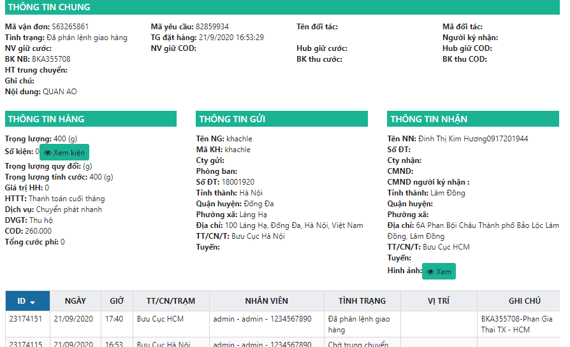
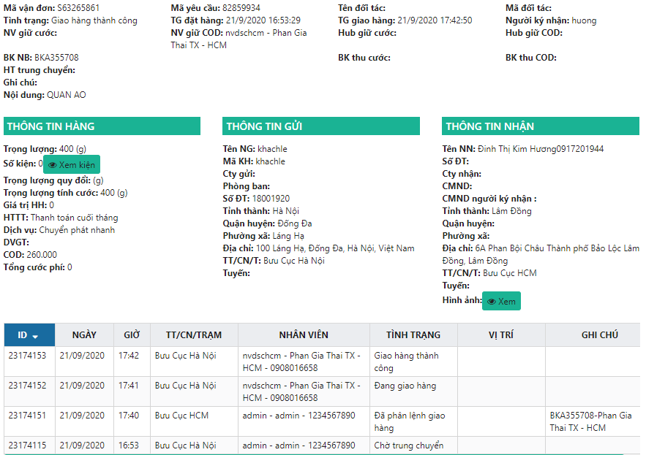
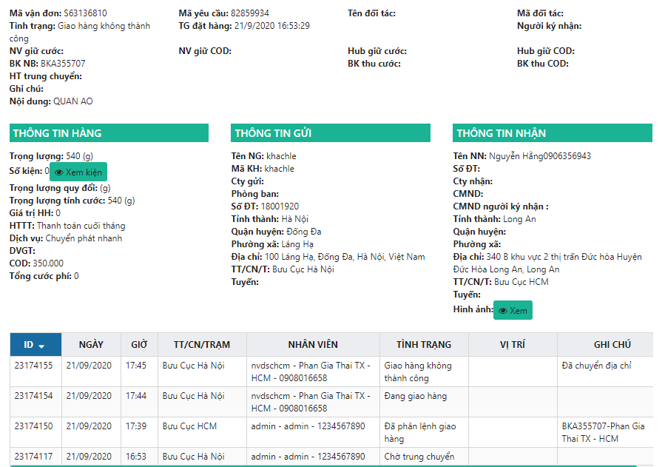
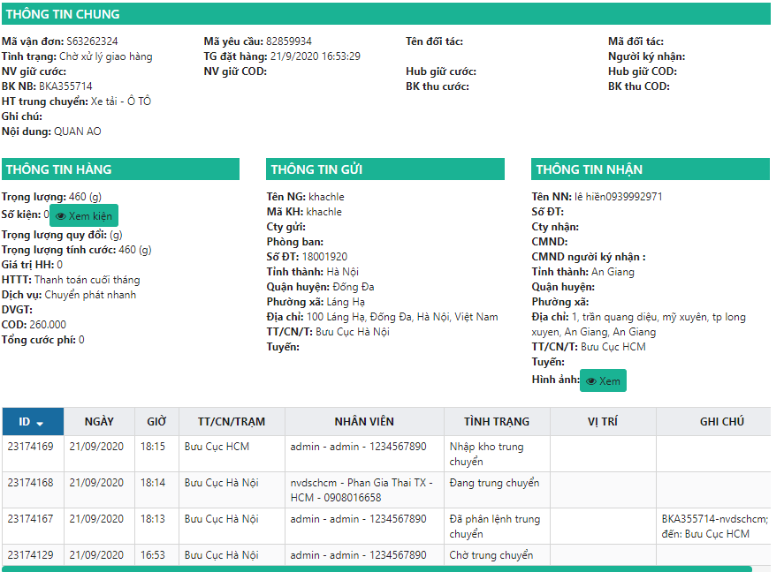
STT | request_code | lading_code | name_to | company_to | address_note_to | address_to | province_code | phone_to | recipient_identity_card | box | weight | service | service_plus | cod | content | structure | type_pay | cusNote
 | mã bill tổng | Mã vận đơn | Tên người nhận | Tên công ty nhận | Địa chỉ cụ thể | Địa chỉ người nhận(google map) | Mã tỉnh | Điện thoại nhận | CMND/THẺ CĂN CƯỚC | Số kiện | Trọng lượng(gram) | Dịch vụ | Dịch vụ GT | Thu hộ(vnđ) | Nội dung | Mã cơ cấu | Thanh toán | Ghi chú
 | 82859934 | S63144110 | Oanh Pham0792444617 |  | Khu K1 .phường thanh sơn. Phan rang. Ninh thuận |  | NINH THUAN |  |  |  | 440 | CPN | COD | 370000 | QUAN AO | HH | TTCT |  | HOI LAI
 | 82859934 | S63136810 | Nguyễn Hằng0906356943 |  | 340 B khu vực 2 thị trấn Đức hòa Huyện Đức Hòa Long An |  | LONG AN |  |  |  | 540 | CPN | COD | 350000 | QUAN AO | HH | TTCT |  | HOI LAI
 | 82859934 | S63265861 | Đinh Thị Kim Hương0917201944 |  | 6A Phan Bội Châu Thành phố Bảo Lộc Lâm Đồng |  | LAM DONG |  |  |  | 400 | CPN | COD | 260000 | QUAN AO | HH | TTCT |  | HOI LAI
 | 82859934 | S63306649 | Suri Hà Anh0963612557 |  | Ấp 3, hiệp Phước, Nhơn Trạch, đồng Nai. |  | DONG NAI |  |  |  | 400 | CPN | COD | 260000 | QUAN AO | HH | TTCT |  | HOI LAI
 | 82859934 | S63306034 | Thi Nguyen (chị Hoa)0903326641 |  | 131/9A, KP5, Tổ 5, P.Tam Hiệp Thành phố Biên Hòa Đồng Nai |  | DONG NAI |  |  |  | 240 | CPN | COD | 360000 | QUAN AO | HH | TTCT |  | TINH
 | 82859934 | S63243561 | Lưu Ngọc Trân0907877168 |  | 155 Khu dân cư 515 đường 30/4, p.Hưng Lợi, Q.Ninh Kiều, Tp.Cần Thơ |  | CAN THO |  |  |  | 740 | CPN | COD | 480000 | QUAN AO | HH | TTCT |  | TINH
 | 82859934 | S63265861 | Trinh Phan0916758485 |  | Số 7, Lê Nguyên Đạt Thành phố Biên Hòa Đồng Nai |  | DONG NAI |  |  |  | 400 | CPN | COD | 260000 | QUAN AO | HH | TTCT |  | TINH
 | 82859934 | S63197520 | Chị Ngân0935694404 |  | 145 Huỳnh Thúc Kháng Thành phố Qui Nhơn Bình Định |  | BINH DINH |  |  |  | 2500 | CPN |  |  | QUAN AO | HH | TTCT |  | TINH
 | 82859934 | S63262324 | lê hiền0939992971 |  | 1, trần quang diệu, mỹ xuyên, tp long xuyen, An Giang |  | AN GIANG |  |  |  | 460 | CPN | COD | 260000 | QUAN AO | HH | TTCT |  | TINH
 | 82859934 | S63236342 | Võ Đỗ Thanh Hằng0979762575 |  | 366 đường 30/4, phường 1, tp. Cao Lãnh, Đồng Tháp |  | DONG THAP |  |  |  | 400 | CPN | COD | 260000 | QUAN AO | HH | TTCT |  | TINH
 | 82859934 | S63268432 | Trần Thu Thảo0988990069 |  | 131 Trần Hưng Đạo, an phú Quận Ninh Kiều Cần Thơ |  | CAN THO |  |  |  | 540 | CPN | COD | 390000 | QUAN AO | HH | TTCT |  | TINH
 | 82859934 | S63218244 | CHỊ HẰNG0336274427 |  | 180 Đình ThônMỹ Đình, Nam Từ Liêm, Hà Nội |  | HA NOI |  |  |  | 300 | CPN | COD | 260000 | QUAN AO | HH | TTCT
 | 82859934 | S63159487 | Nguyễn Mai Anh0357316659 |  | 45 Mễ Trì NAM TU LIEM HA NOI |  | HA NOI |  |  |  | 300 | CPN | COD | 159000 | QUAN AO | HH | TTCT
 | 82859934 | S63161870 | Quỳnh Chi0366789598 |  | 269 Kim Mã Ba Đình HN |  | HA NOI |  |  |  | 200 | CPN | COD | 200000 | QUAN AO | HH | TTCT
 | 82859934 | S63237221 | My Trần0369252992 |  | 15 dương khuê hồ tùng mậu cầu giấy hà nội |  | HA NOI |  |  |  | 440 | CPN |  |  | QUAN AO | HH | TTCT
 | 82859934 | S63191781 | Chị Thu0369478611 |  | P.306 nhà A số 95 Láng Hạ Quận Đống Đa Hà Nội |  | HA NOI |  |  |  | 500 | CPN |  |  | QUAN AO | HH | TTCT
 | 82859934 | S63302403 | Nguyen Linh0375268968 |  | 25-27 Lê Đại Hành P.Lê Đại Hành QHai Bà Trưng HN |  | HA NOI |  |  |  | 240 | CPN | COD | 200000 | QUAN AO | HH | TTCT
 | 82859934 | S63235799 | Phạm Thuỳ An0838270406 |  | 72 Minh Khai , phường Nguyễn Du, thành phố Nam Định Nam Định |  | NAM DINH |  |  |  | 740 | CPN | COD | 480000 | QUAN AO | HH | TTCT
 | 82859934 | S63237906 | Hà Nguyễn0886646301 |  | Toà nhà DBS khu dịch vụ Hà trì Quận Hà Đông Hà Nội |  | HA NOI |  |  |  | 400 | CPN | COD | 260000 | QUAN AO | HH | TTCT
 | 82859934 | S63303089 | Hồng Vân Nguyễn0902266226 |  | BT4A lô số 2 tiểu khu đô thị Vạn phúc Quận Hà Đông Hà Nội |  | HA NOI |  |  |  | 440 | CPN | COD | 280000 | QUAN AO | HH | TTCT
 | 82859934 | S62282077 | chị Hạnh0904568088 |  | số 2 hàng vôi , phường Lý Thái Tổ . Hà Nội |  | HA NOI |  |  |  | 720 | CPN | COD | 238000 | QUAN AO | HH | TTCT
 | 82859934 | S63160360 | hoa tran0906198191 |  | 79 nguyễn công hoan Ba Đình Hà Nội |  | HA NOI |  |  |  | 500 | CPN | COD | 390000 | QUAN AO | HH | TTCT
 | 82859934 | S63169177 | Thuy Tran0909358688 |  | Toà nhà MobiFone ngõ 82, phố Duy Tân Quận Cầu Giấy Hà Nội |  | HA NOI |  |  |  | 500 | CPN | COD | 390000 | QUAN AO | HH | TTCT
 | 82859934 | S63299289 | C Quyên0912092422 |  | 3-N3-TT5 Bắc Linh Đàm Quận Hoàng Mai Hà Nội |  | HA NOI |  |  |  | 160 | CPN | COD | 180000 | QUAN AO | HH | TTCT
 | 82859934 | S63252386 | Hà Hiu Hìu0912153792 |  | 61 ngõ tức mặc - phố trần hưng đạo Hà Nội |  | HA NOI |  |  |  | 1100 | CPN | COD | 579000 | QUAN AO | HH | TTCT
 | 82859934 | S63150714 | Chị Trang (Dep Atm)0912233933 |  | số 11 Nguyễn Đức Cảnh - HẢI PHÒNG |  | HAI PHONG |  |  |  | 1000 | CPN | COD | 420000 | QUAN AO | HH | TTCT
 | 82859934 | S63274238 | Trương Hoàng Mai0912375230 |  | số 2 Láng Hạ Quận Đống Đa Hà Nội |  | HA NOI |  |  |  | 1500 | CPN | COD | 899000 | QUAN AO | HH | TTCT
 | 82859934 | S63187316 | chi Hương0912589189 |  | 26A nghách ngo67 phố Nam Du Quận Hoàng Mai Hà Nội |  | HA NOI |  |  |  | 200 | CPN | COD | 180000 | QUAN AO | HH | TTCT
 | 82859934 | S63237517 | Linh0913079937 |  | Số 9 Thiền Quang Quận Hai Bà Trưng Hà Nội |  | HA NOI |  |  |  | 300 | CPN | COD | 70000 | QUAN AO | HH | TTCT
 | 82859934 | S63307096 | Minh Phương0913593762 |  | 70 Ngọc Thuỵ, Long Biên, Hà Nội |  | HA NOI |  |  |  | 800 | CPN | COD | 550000 | QUAN AO | HH | TTCT
 | 82859934 | S63311658 | CHỊ TRANG0914931534 |  | Số 68 đ.ngô thì nhậm- p.hội hợp - tp.vĩnh yên- t.vĩnh phúc |  | VINH PHUC |  |  |  | 300 | CPN | COD | 230000 | QUAN AO | HH | TTCT
 | 82859934 | S63145672 | Yen Phuong Tran0916110975 |  | Số 4A Đinh Lễ Quận Hoàn Kiếm Hà Nội |  | HA NOI |  |  |  | 1300 | CPN |  |  | QUAN AO | HH | TTCT
 | 82859934 | S63142551 | Van Nguyen0919342882 |  | P1415 tầng 14 Keangnam Landmark 72 Phạm Hùng Quận Cầu Giấy Hà Nội |  | HA NOI |  |  |  | 300 | CPN | COD | 260000 | QUAN AO | HH | TTCT
 | 82859934 | S63237743 | Đào Minh Thu0926668262 |  | CT1 bắc linh đàm, hoàng mai hà nội |  | HA NOI |  |  |  | 740 | CPN |  |  | QUAN AO | HH | TTCT
 | 82859934 | S63024366 | chị Linh (Hà Linh Bùi)0934659911 |  | Toà CT2A Khu đô thị Nam Cường, cuối ngõ 234 Hoàng Quốc Việt Quận Cầu Giấy Hà Nội |  | HA NOI |  |  |  | 600 | CPN | COD | 280000 | QUAN AO | HH | TTCT
 | 82859934 | S63308846 | Ngọc Long0943277074 |  | 48 Phố Hàng Cót . Phường Hàng Mã . Quận HK - HN: ĐT |  | HA NOI |  |  |  | 260 | CPN | COD | 350000 | QUAN AO | HH | TTCT
 | 82859934 | S63126176 | Hoang Yen0949905399 |  | 85A hàng mã Quận Hoàn Kiếm Hà Nội |  | HA NOI |  |  |  | 1100 | CPN | COD | 516000 | QUAN AO | HH | TTCT
 | 82859934 | S63149876 | Phương Thảo Phạm0962173838 |  | Căn 3, dãy 10 tiểu khu Evelyn, KDT parkcity, Lê trọng Tấn, hà đông, Hà nội |  | HA NOI |  |  |  | 500 | CPN | COD | 390000 | QUAN AO | HH | TTCT
 | 82859934 | S63216568 | Hoàng Thị Mai Hoa0966910085 |  | 118 Tuệ Tĩnh, Hai Bà Trưng, Hà Nội |  | HA NOI |  |  |  | 300 | CPN | COD | 230000 | QUAN AO | HH | TTCT
 | 82859934 | S63181990 | Phùng Mai0979032169 |  | Số 22 ngõ 3 phố Tùng Thiện Thị xã Sơn Tây Hà Nội |  | HA NOI |  |  |  | 440 | CPN | COD | 240000 | QUAN AO | HH | TTCT
 | 82859934 | S63238423 | Thu Phương Phạm0982520181 |  | số nhà 9 ngõ 209/33 đường An dương vương Tây hồ Hà nội |  | HA NOI |  |  |  | 440 | CPN | COD | 350000 | QUAN AO | HH | TTCT
 | 82859934 | S63183022 | Tu Anh Bui0983486698 |  | số 106 ngõ 24 Ngọc Lâm , Long Biên, Hà Nội |  | HA NOI |  |  |  | 600 | CPN | COD | 420000 | QUAN AO | HH | TTCT
 | 82859934 | S63307171 | Bui Angelina - chị Ánh0985382368 |  | Ngõ 444 Đội cấn nhà 51 , Quận Cầu Giấy Hà Nội |  | HA NOI |  |  |  | 800 | CPN | COD | 480000 | QUAN AO | HH | TTCT
 | 82859934 | S63240695 | Hương Nguyễn0988181818 |  | Số 1 Giang Văn Minh Quận Ba Đình Hà Nội |  | HA NOI |  |  |  | 400 | CPN | COD | 260000 | QUAN AO | HH | TTCT
 | 82859934 | S63237150 | Linh0988508399 |  | Ship cho mình: N5c- Hoàng Đạo Thuý Quận Thanh Xuân Hà Nội |  | HA NOI |  |  |  | 400 | CPN | COD | 260000 | QUAN AO | HH | TTCT

